Cover
User System |  |  |  | Process | Function Name
 |  |  |  | Screen Design | Spending limit Management

 | 1. | Overview
 |  | Tài liệu này mô tả thiết kế màn hình của module Spending limit Management, module này nhằm quản lý thông tin chung về các mức chi tiêu do người dùng thêm vào trong web quản lý chi tiêu

Spending limit Management Screen

Click Save/Cancel button
Create Spending limit dialog appear
Click "Add Spending limit" button

Edit Spending limit Confirm dialog appear
Click "Save Spending limit" button

Delete Spending limit Confirm dialog Popup
Click "Delete Spending limit" button

 | 2. | Screen list

 |  | No | Screen ID |  |  | Screen Name
 |  | 1 | SCR_US_001 |  |  | View Spending limit List
 |  | 2 | SCR_US_002 |  |  | Create Spending limit
 |  | 3 | SCR_US_003 |  |  | Delete Spending limit
 |  | 4 | SCR_US_004 |  |  | Update Spending limit

View List Spending limit
User System |  |  |  | Process |  | Screen ID |  |  | Screen Name | Created By | Created Date | Approved Date
 |  |  |  | Screen Design |  | SCR_US_001 |  |  | View Spending limit List | Thịnh | 2025-09-06 | 2025-10-06

1. Overview
 | Tại màn hình này hiển thị list mức chi tiêu hiện có

2. Screen Design
 | 2.1. Screen Detail Image

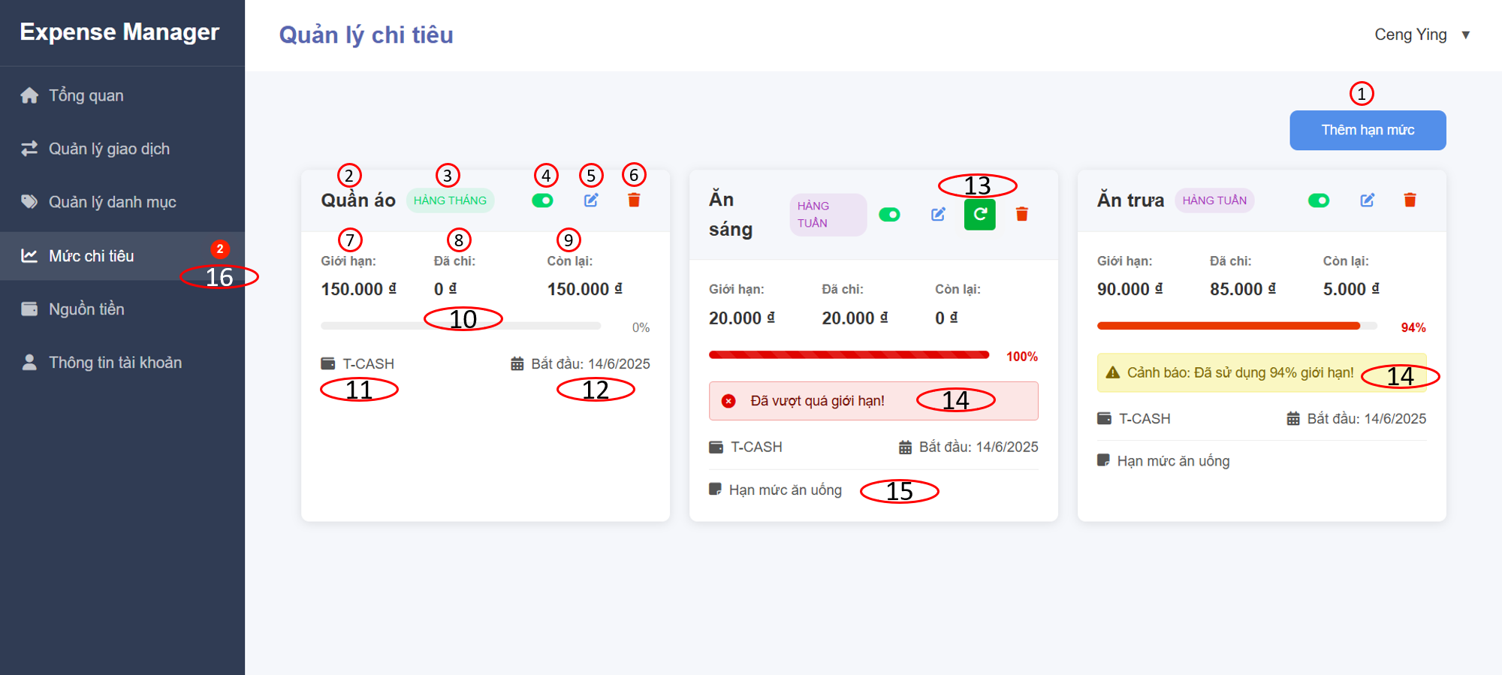

 |  | Screen item

 |  | Item | Display |  | Type |  | I/O | Operation
 |  | (1) | Add spending limit button |  | Button |  | I | Hiển thị form thêm mức chi tiêu
 |  | (2) | Spending limit name |  | Text |  | O | Hiển thị tên của mức chi tiêu
 |  | (3) | spending limit period |  | Text |  | O | Hiển thị chu kỳ của mức chi tiêu
 |  | (4) | Active toggle button |  | Button |  | I | Nút bật/tắt kích hoạt mức chi tiêu
 |  | (5) | Edit button |  | Button |  | I | Hiển thị form chỉnh sửa thông tin mức chi tiêu
 |  | (6) | Delete button |  | Button |  | I | Hiển thị dialog xác nhận xóa mức chi tiêu
 |  | (7) | Limit spending setting |  | Text |  | O | Hiển thị định mức giới hạn chi tiêu được phép
 |  | (8) | Spending setting |  | Text |  | O | Hiển thị số tiền đã chi
 |  | (9) | Remaining amount |  | Text |  | O | Hiển thị số dư còn lại cho hạn mức đặt ra
 |  | (10) | Spending progress |  | Input progress |  | I | Hiển thị % chi tiêu trên tổng hạn mức đật ra
 |  | (11) | Money source |  | Text |  | O | Hiển thị nguồn tiền dành cho hạn mức
 |  | (12) | Start date |  | Text |  | O | Hiển thị ngày bắt đầu theo dõi chi tiêu cho hạn mức
 |  | (13) | Reset button |  | Button |  | I | Khi chi tiêu cho hạn mục đã đầy thì reset để tính lại từ đầu
 |  | (14) | Notification message |  | Text |  | O | Hiển thị cảnh báo hạn mức sắp hoặc đã đầy
 |  | (15) | Note |  | Text |  | O | Hiển thị ghi chú đối với hạn mức
 |  | (16) | Notification |  | Text |  | O | Hiển thị thông báo số lượng hạn mức sắp hoặc đã đầy

3. Activity Diagram
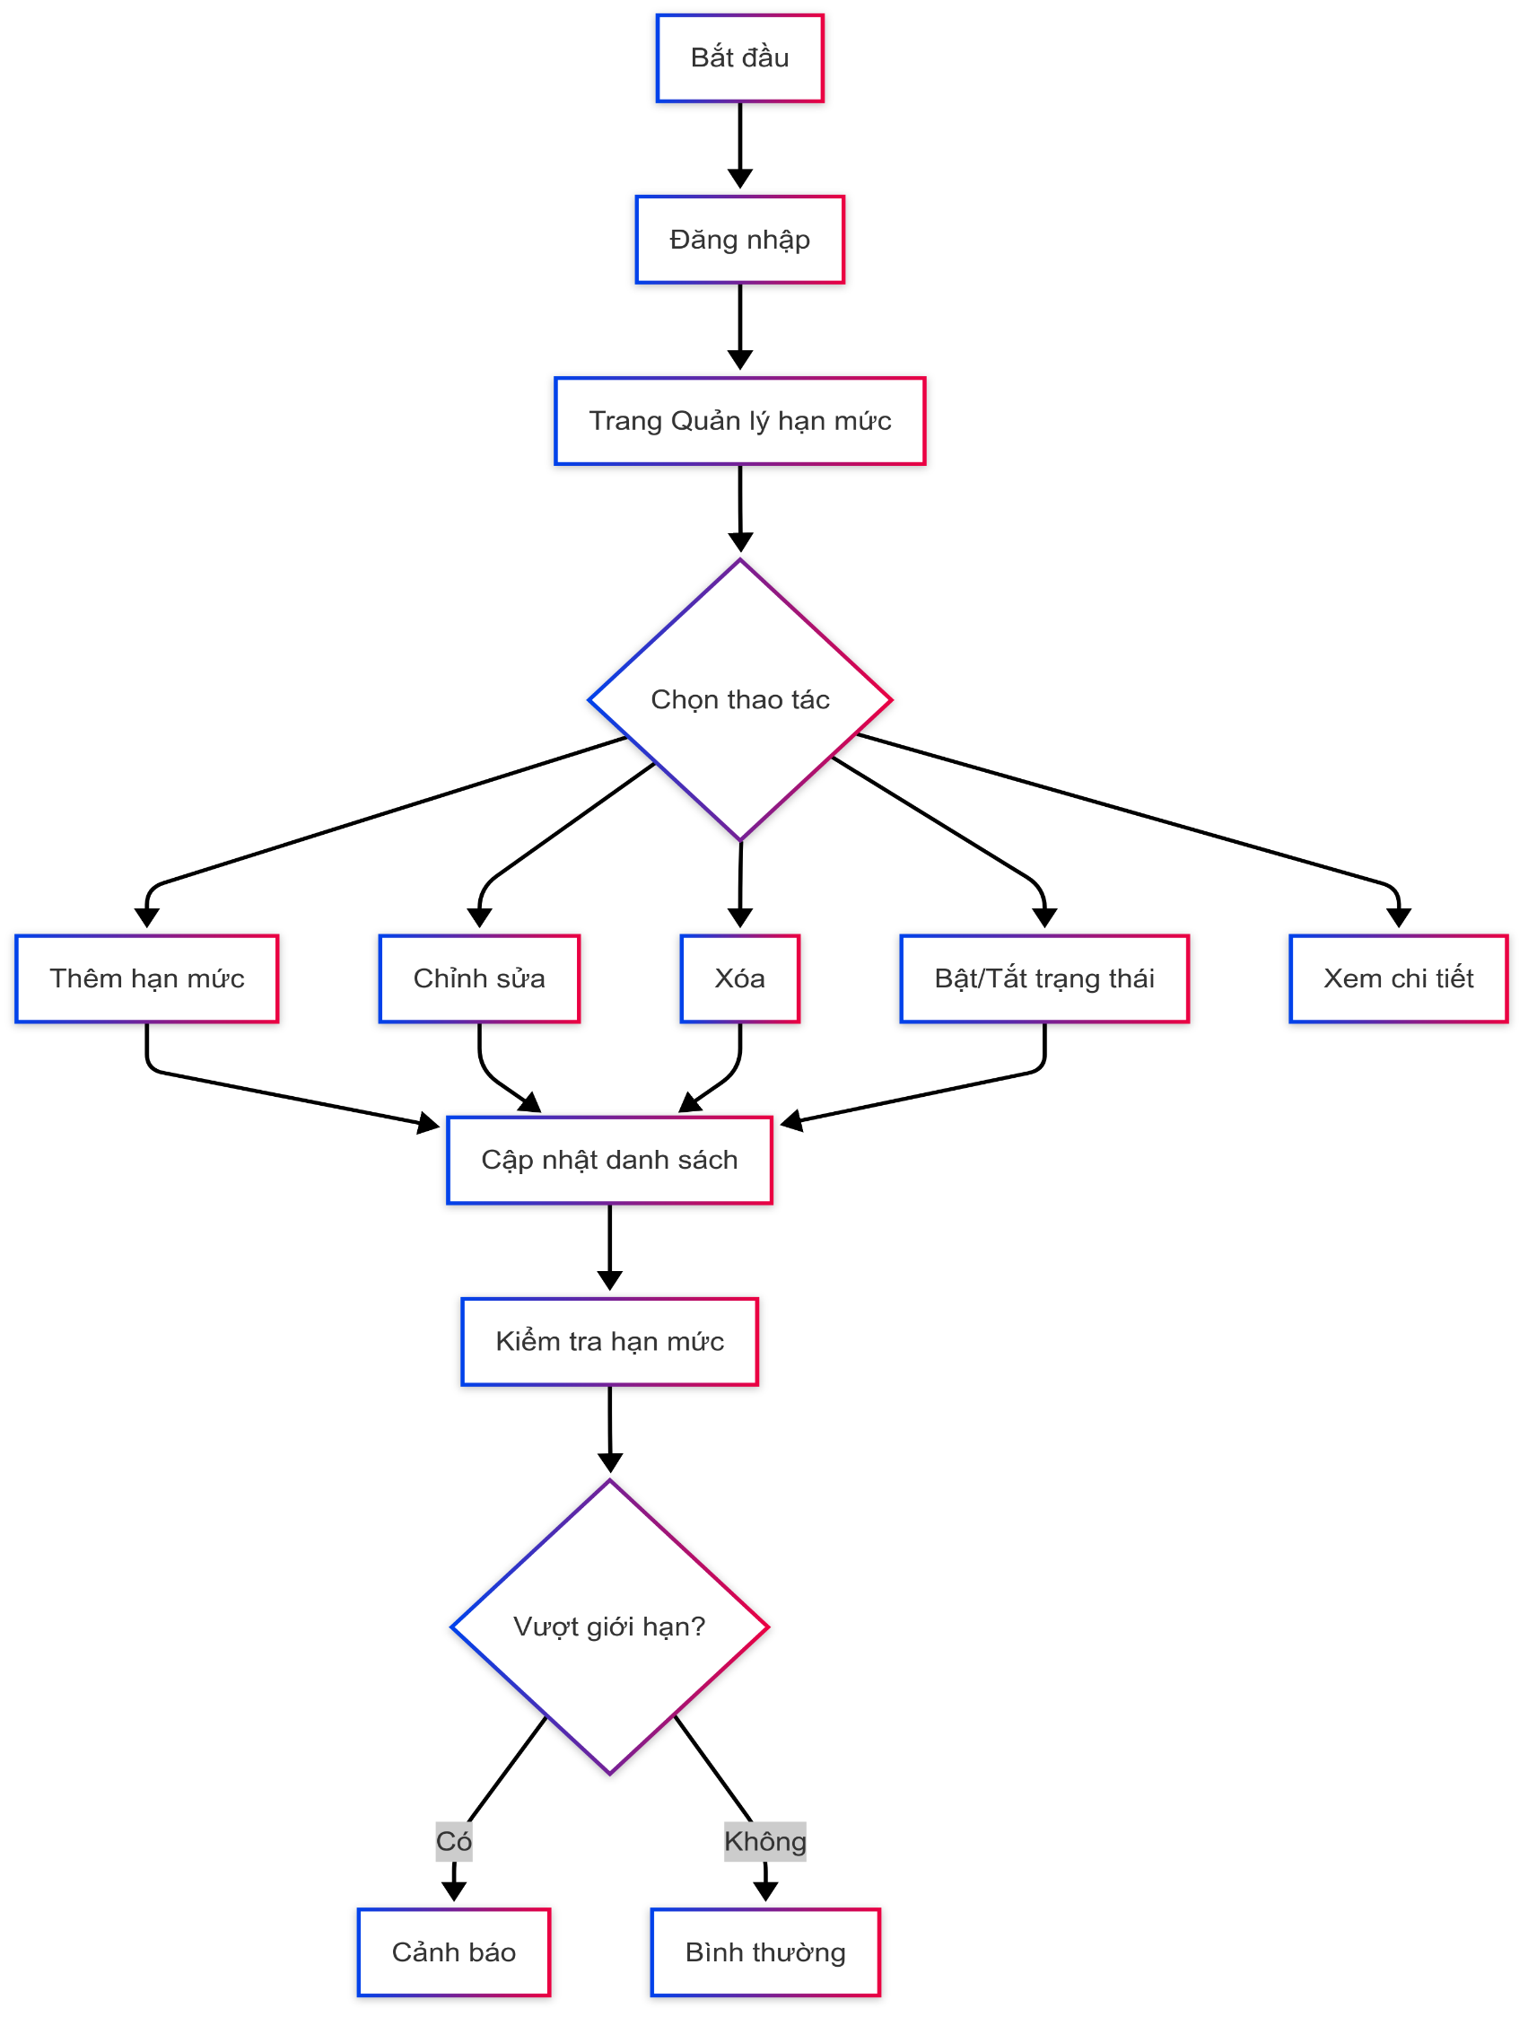

4. Sequence Diagram

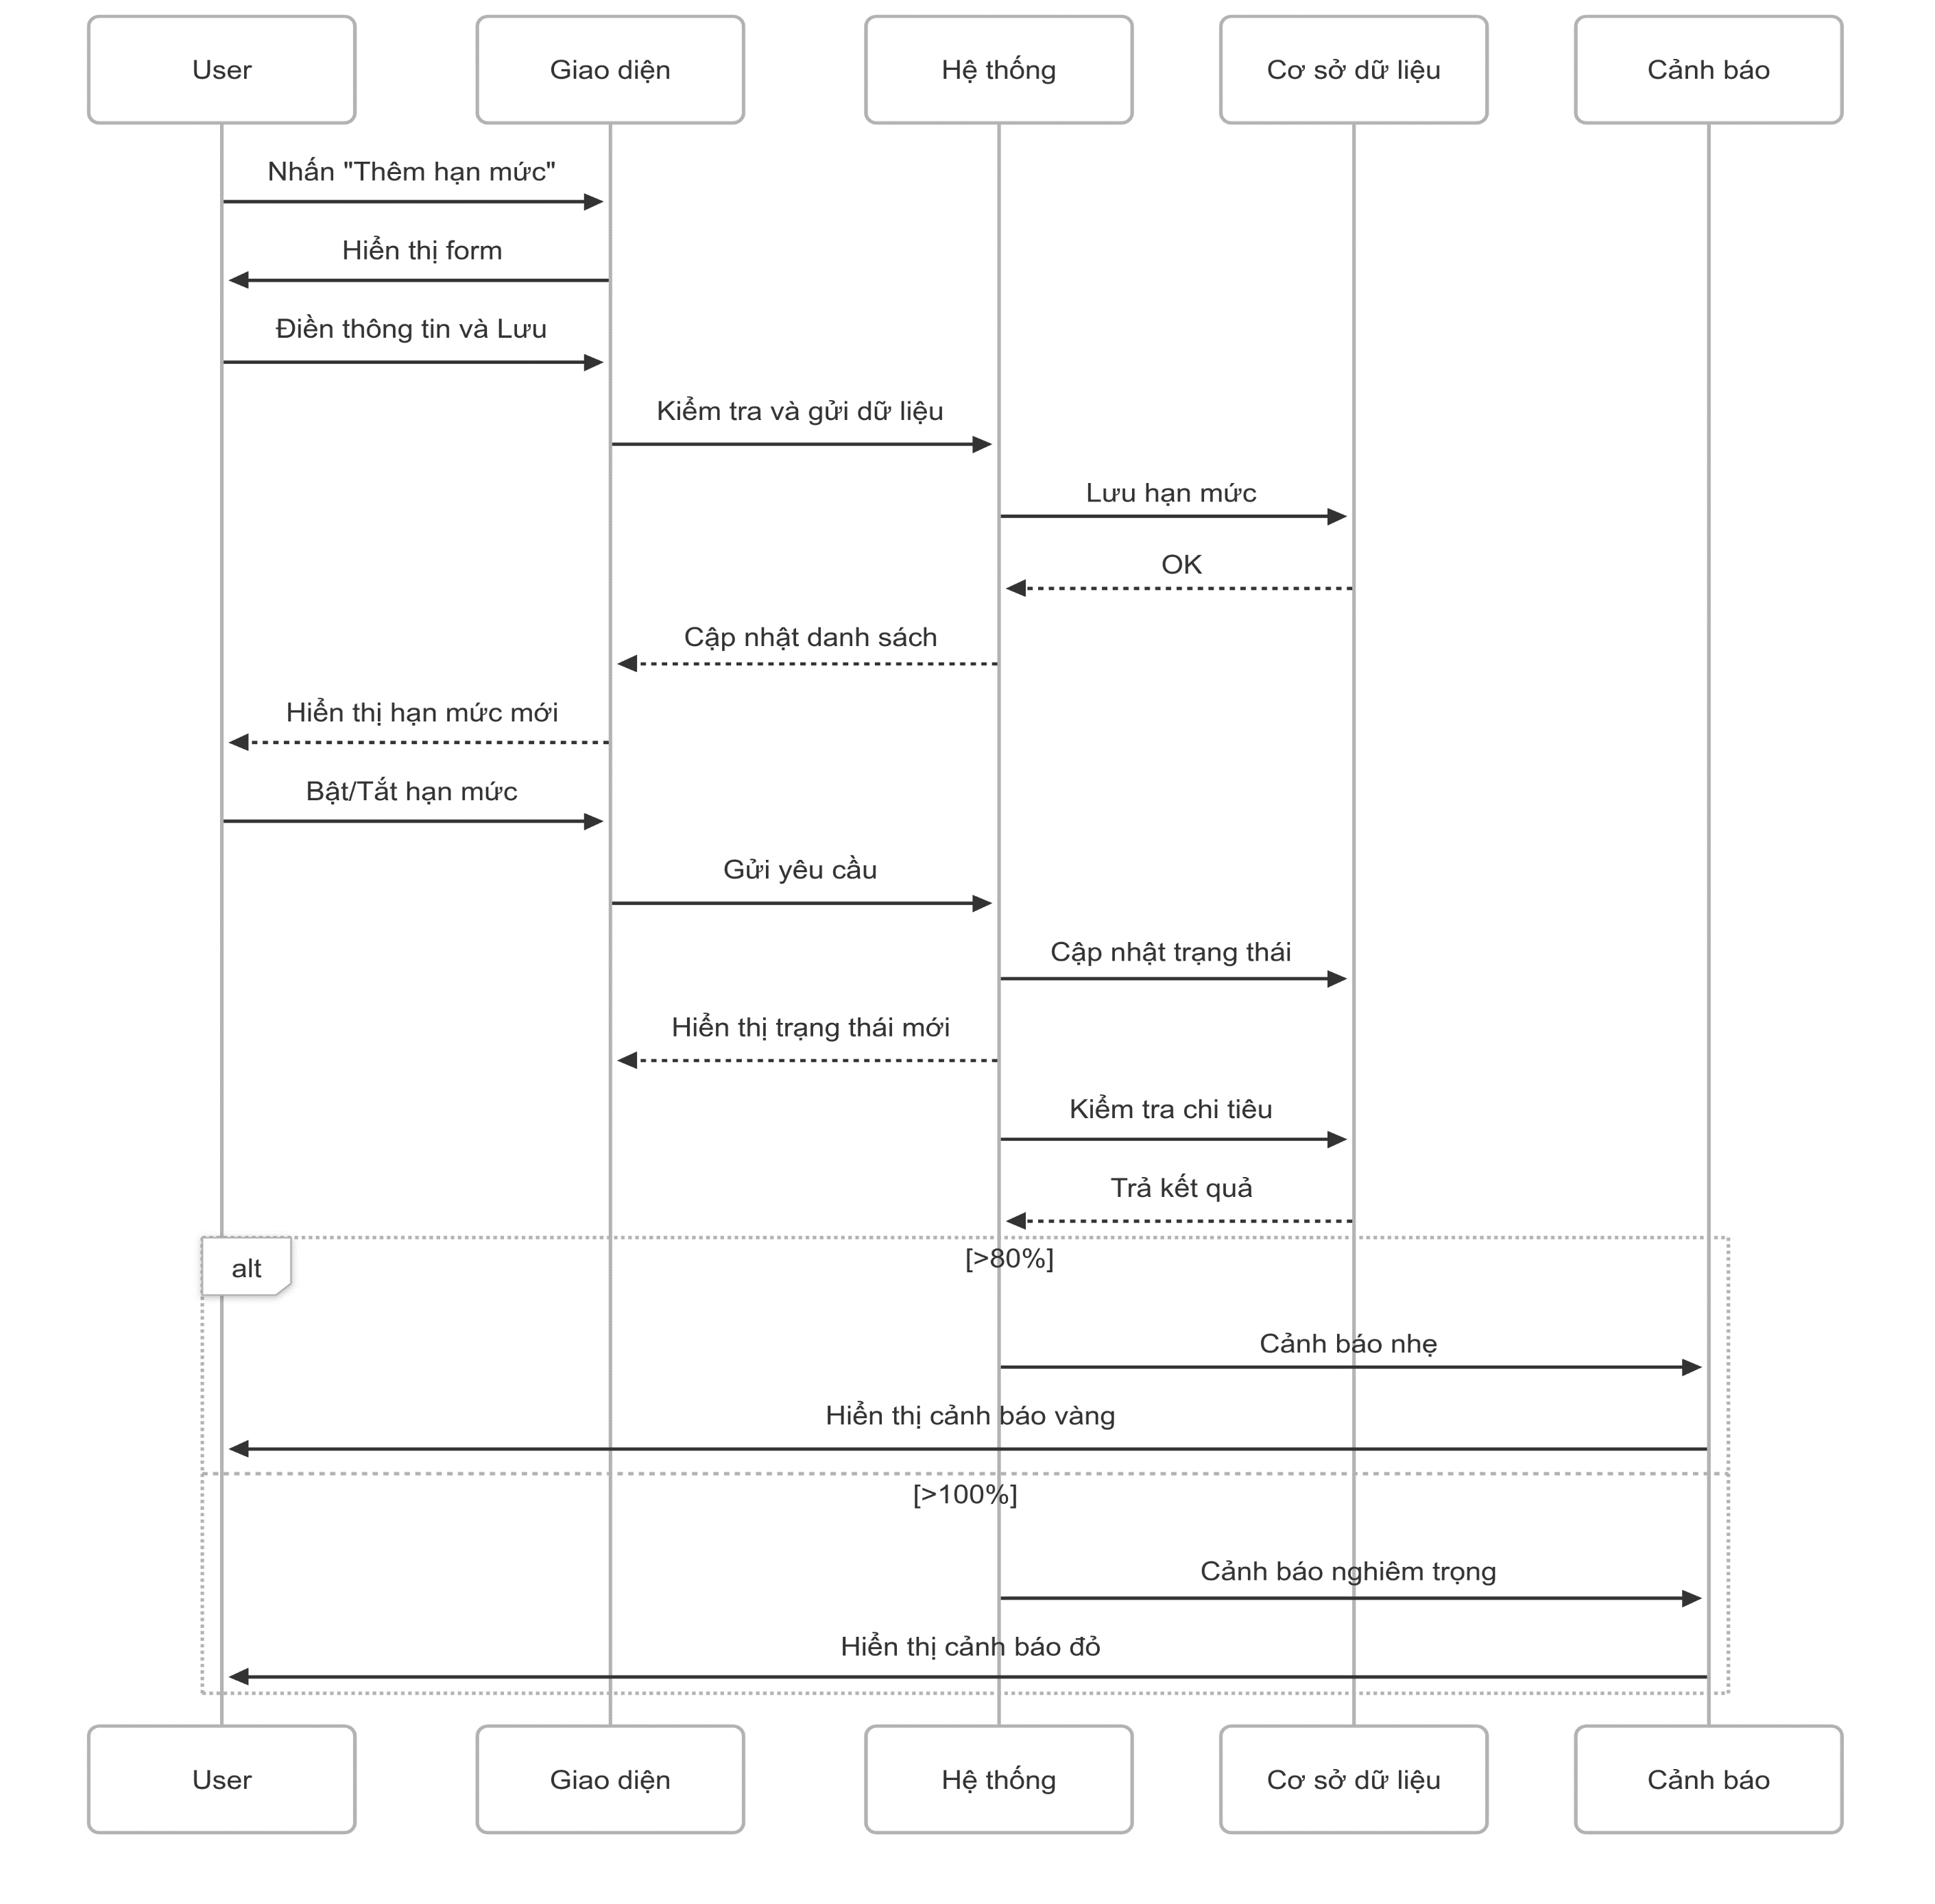

5. Main screen interaction

 |  | 1) | Thêm hạn mức chi tiêu mới Người dùng nhấn "Thêm hạn mức" Form hiển thị Sau khi điền đầy đủ → Nhấn "Lưu" để tạo hạn mức

 |  | 2) | Quản lý hạn mức Chỉnh sửa: chọn hạn mức và sửa các thông tin → lưu lại Xóa: chọn hạn mức → xác nhận → hệ thống xóa Bật/Tắt theo dõi: gạt công tắc để kích hoạt hoặc tạm ngưng hạn mức

 |  | 3) | Theo dõi tiến độ chi tiêu Hiển thị số liệu chính: - Giới hạn đặt - Đã chi bao nhiêu - Còn lại bao nhiêu - Thanh tiến độ: thể hiện phần trăm đã dùng bằng màu sắc Cảnh báo: - Vàng: khi đã dùng >80% - Đỏ: khi vượt 100%

Create Spending limit
User System |  |  |  | Process |  | Screen ID |  |  | Screen Name | Created By | Created Date | Approved Date
 |  |  |  | Screen Design |  | SCR_US_002 |  |  | Create Spending limit | Thịnh | 2025-11-06 | 2025-12-06

1. Overview
 | Tại màn hình người dùng có thể tạo mức chi tiêu

2. Screen Design
 | 2.1. Screen Detail Image

 |  | Screen item

 |  | Item | Display |  | Type |  | I/O | Operation
 |  | (1) | Heading |  | Text |  | O | Đề mục form
 |  | (2) | Category selection |  | Selection |  | I | Chọn danh mục
 |  | (3) | Spending limitation |  | Selection |  | I | Nhập giới hạn chi tiêu
 |  | (4) | Start date |  | Input number |  | I | Chọn ngày áp dụng
 |  | (5) | Activate checkbox |  | Button checkbox |  | I | Bật tắt áp dụng giới hạn
 |  | (6) | Money source selection |  | Selection |  | I | Chọn nguồn tiền
 |  | (7) | Period selection |  | Selection |  | I | Chọn chu kỳ
 |  | (8) | Note |  | Input |  | I | Nhập mô tả hoặc không cần
 |  | (9) | Save button |  | Button |  | I | Lưu hạn mức
 |  | (10) | Cancel button |  | Button |  | I | Đóng form thêm hạn mức
 |  | (11) | Notification message |  | Text |  | O | Hiển thị thông báo đã thêm thành công hoặc lỗi

3. Activity Diagram

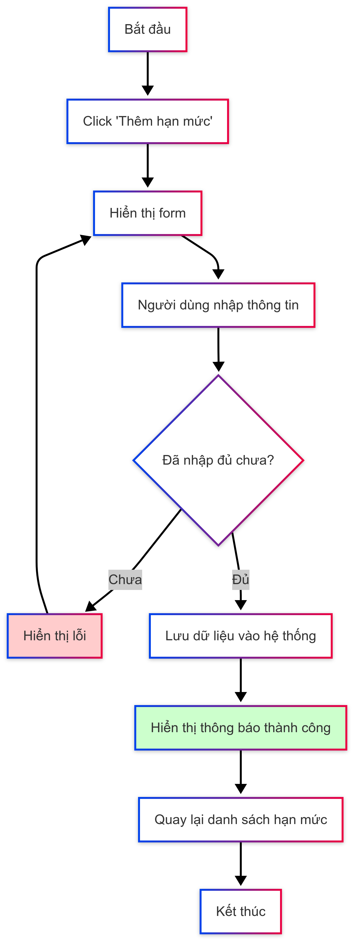

4. Sequence Diagram

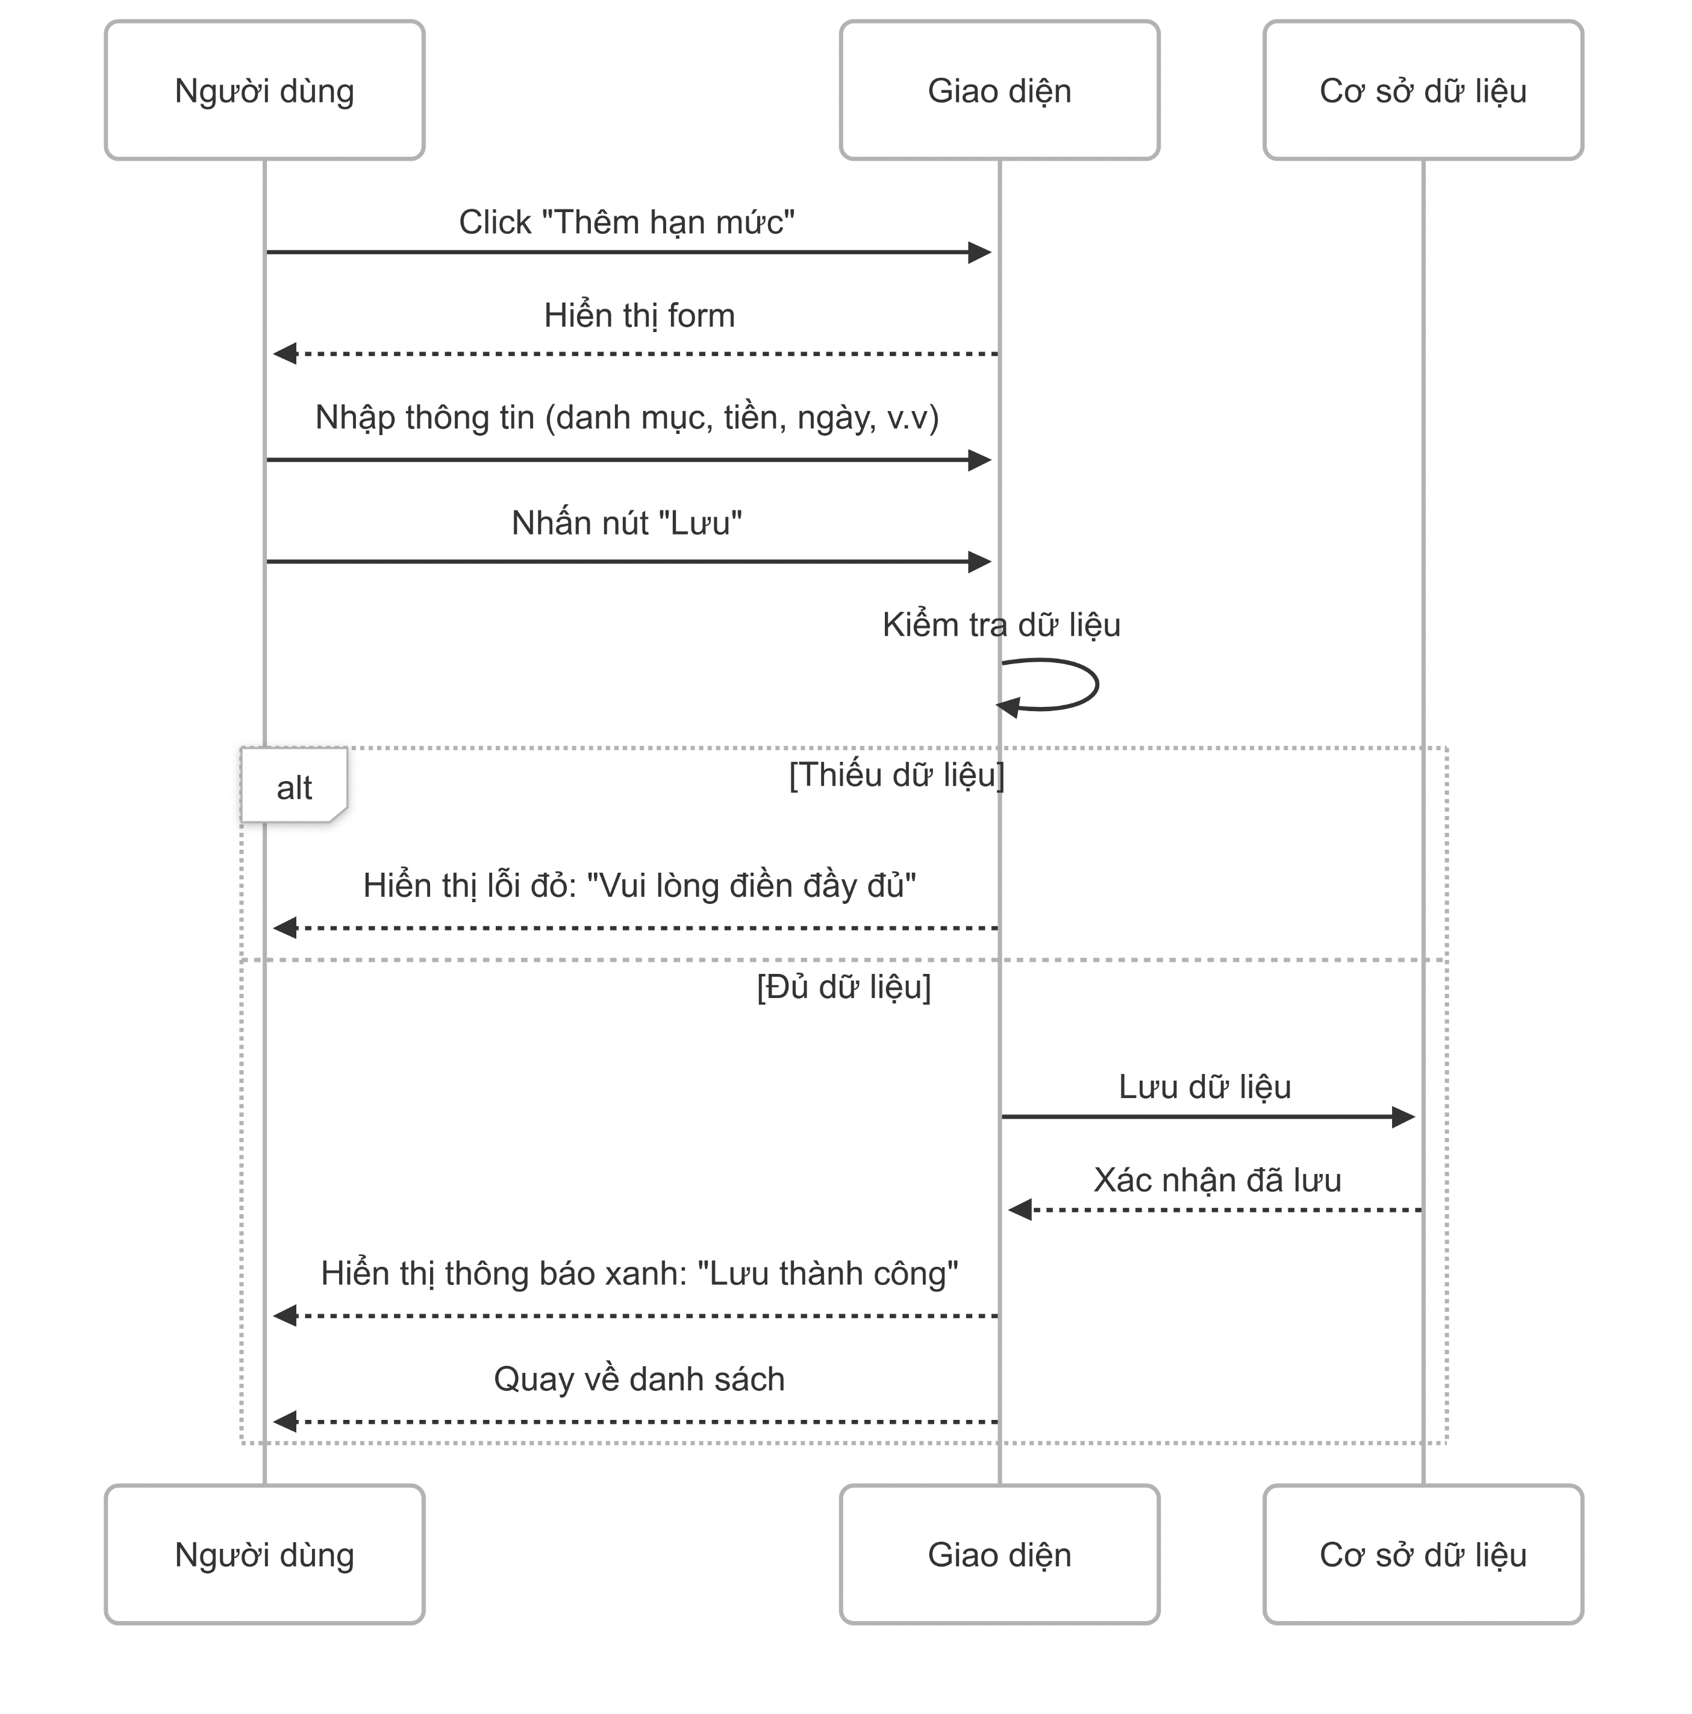

5. Main screen interaction

 |  | 1) | Mở form Người dùng nhấn "Thêm hạn mức" Hệ thống hiển thị form để điền

 |  | 2) | Nhập thông tin Các trường cần điền: Danh mục Nguồn tiền Số tiền giới hạn Ngày bắt đầu Chu kỳ áp dụng (Ghi chú không bắt buộc) Checkbox "Kích hoạt" mặc định bật

 |  |  | Lưu dữ liệu Nhấn nút "Lưu" Nếu thiếu thông tin → Thông báo lỗi màu đỏ Nếu hợp lệ → Lưu và hiển thị Thông báo xanh "Thêm thành công"
 |  | 3)
 |  |  | Kết thúc Quay về trang danh sách Danh sách được cập nhật tự động

Update Spending limit
User System |  |  |  | Process |  | Screen ID |  |  | Screen Name | Created By | Created Date | Approved Date
 |  |  |  | Screen Design |  | SCR_US_004 |  |  | Update Spending limit | Thịnh | 13/6/2025 | 14/6/2025

1. Overview
 | Tại màn hình người dùng có thể update mức chi tiêu

2. Screen Design
 | 2.1. Screen Detail Image

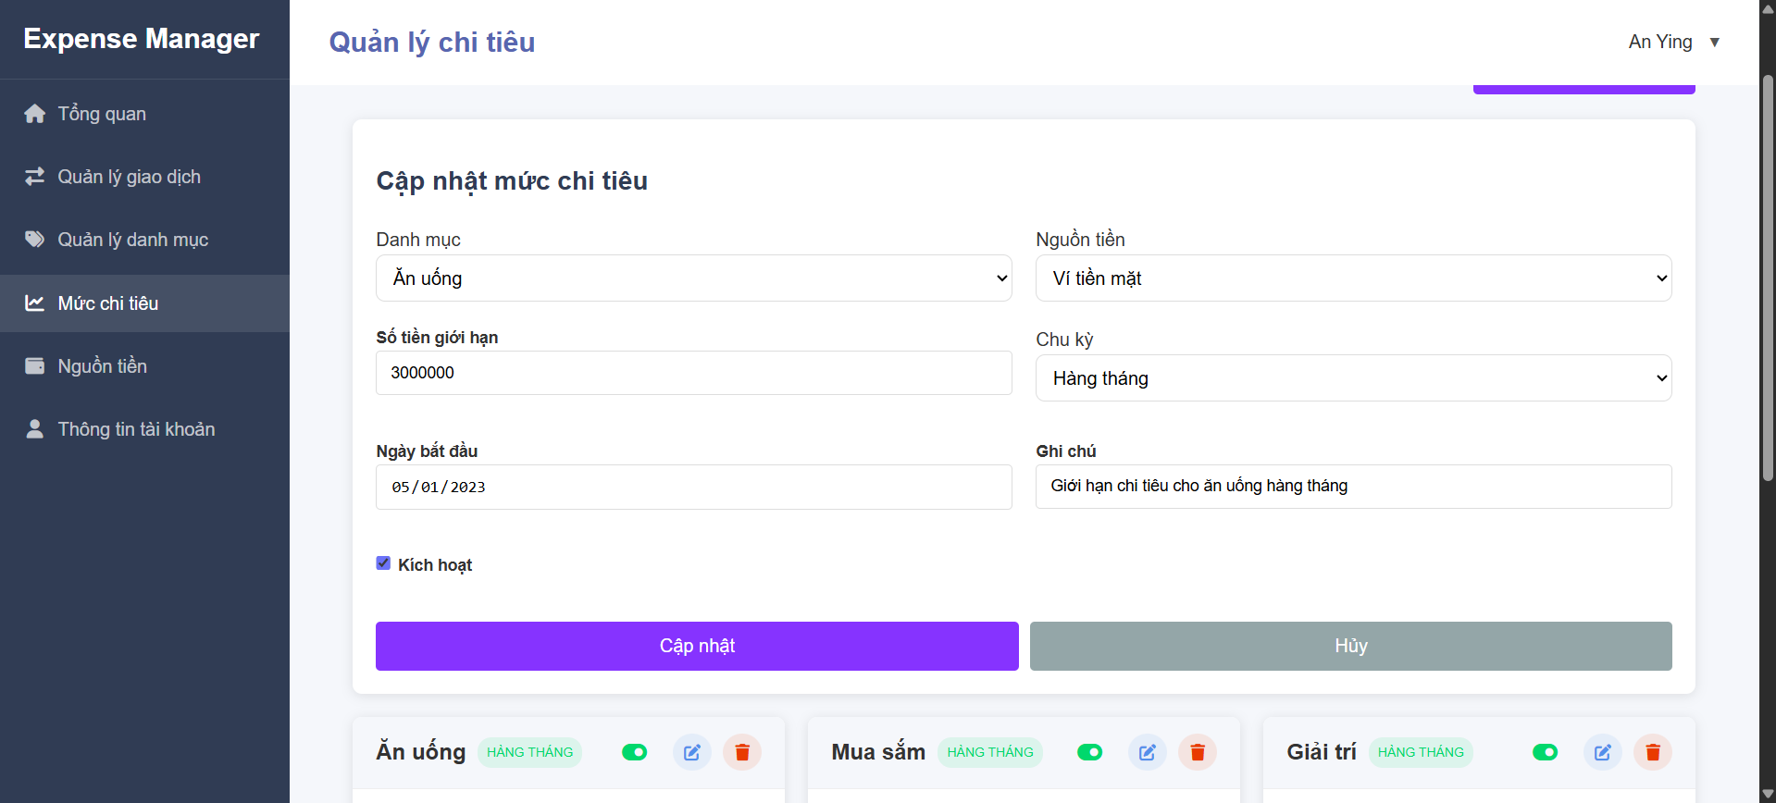

 |  | Screen item

 |  | Item | Display |  | Type |  | I/O | Operation
 |  | (1) | Heading |  | Text |  | O | Đề mục form
 |  | (2) | Category selection |  | Selection |  | I | Chọn danh mục
 |  | (3) | Spending limitation |  | Selection |  | I | Nhập giới hạn chi tiêu
 |  | (4) | Start date |  | Input number |  | I | Chọn ngày áp dụng
 |  | (5) | Activate checkbox |  | Button checkbox |  | I | Bật tắt áp dụng giới hạn
 |  | (6) | Money source selection |  | Selection |  | I | Chọn nguồn tiền
 |  | (7) | Period selection |  | Selection |  | I | Chọn chu kỳ
 |  | (8) | Note |  | Input |  | I | Nhập mô tả hoặc không cần
 |  | (9) | Save button |  | Button |  | I | Lưu cập nhật hạn mức
 |  | (10) | Cancel button |  | Button |  | I | Đóng form cập nhật hạn mức
 |  | (11) | Notification message |  | Text |  | O | Hiển thị thông báo đã cập nhật thành công hoặc lỗi

3. Activity Diagram

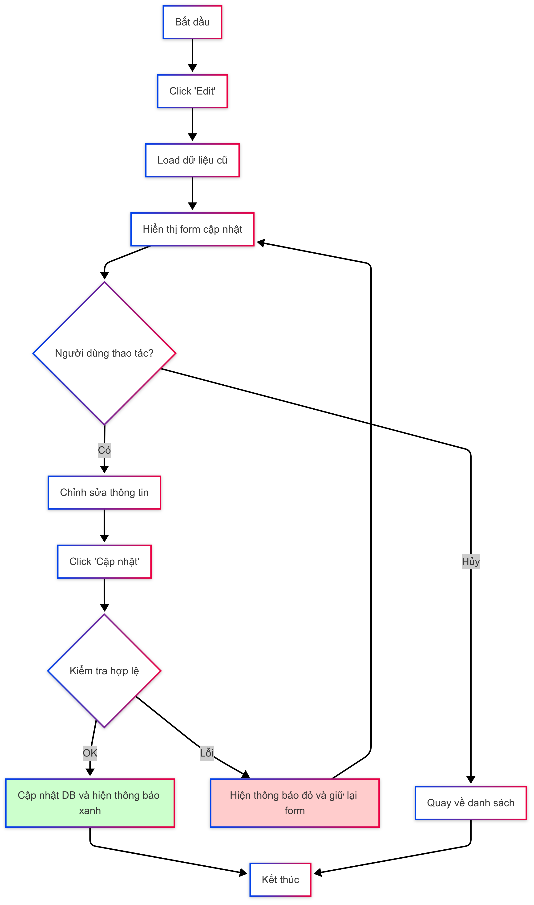

4. Sequence Diagram

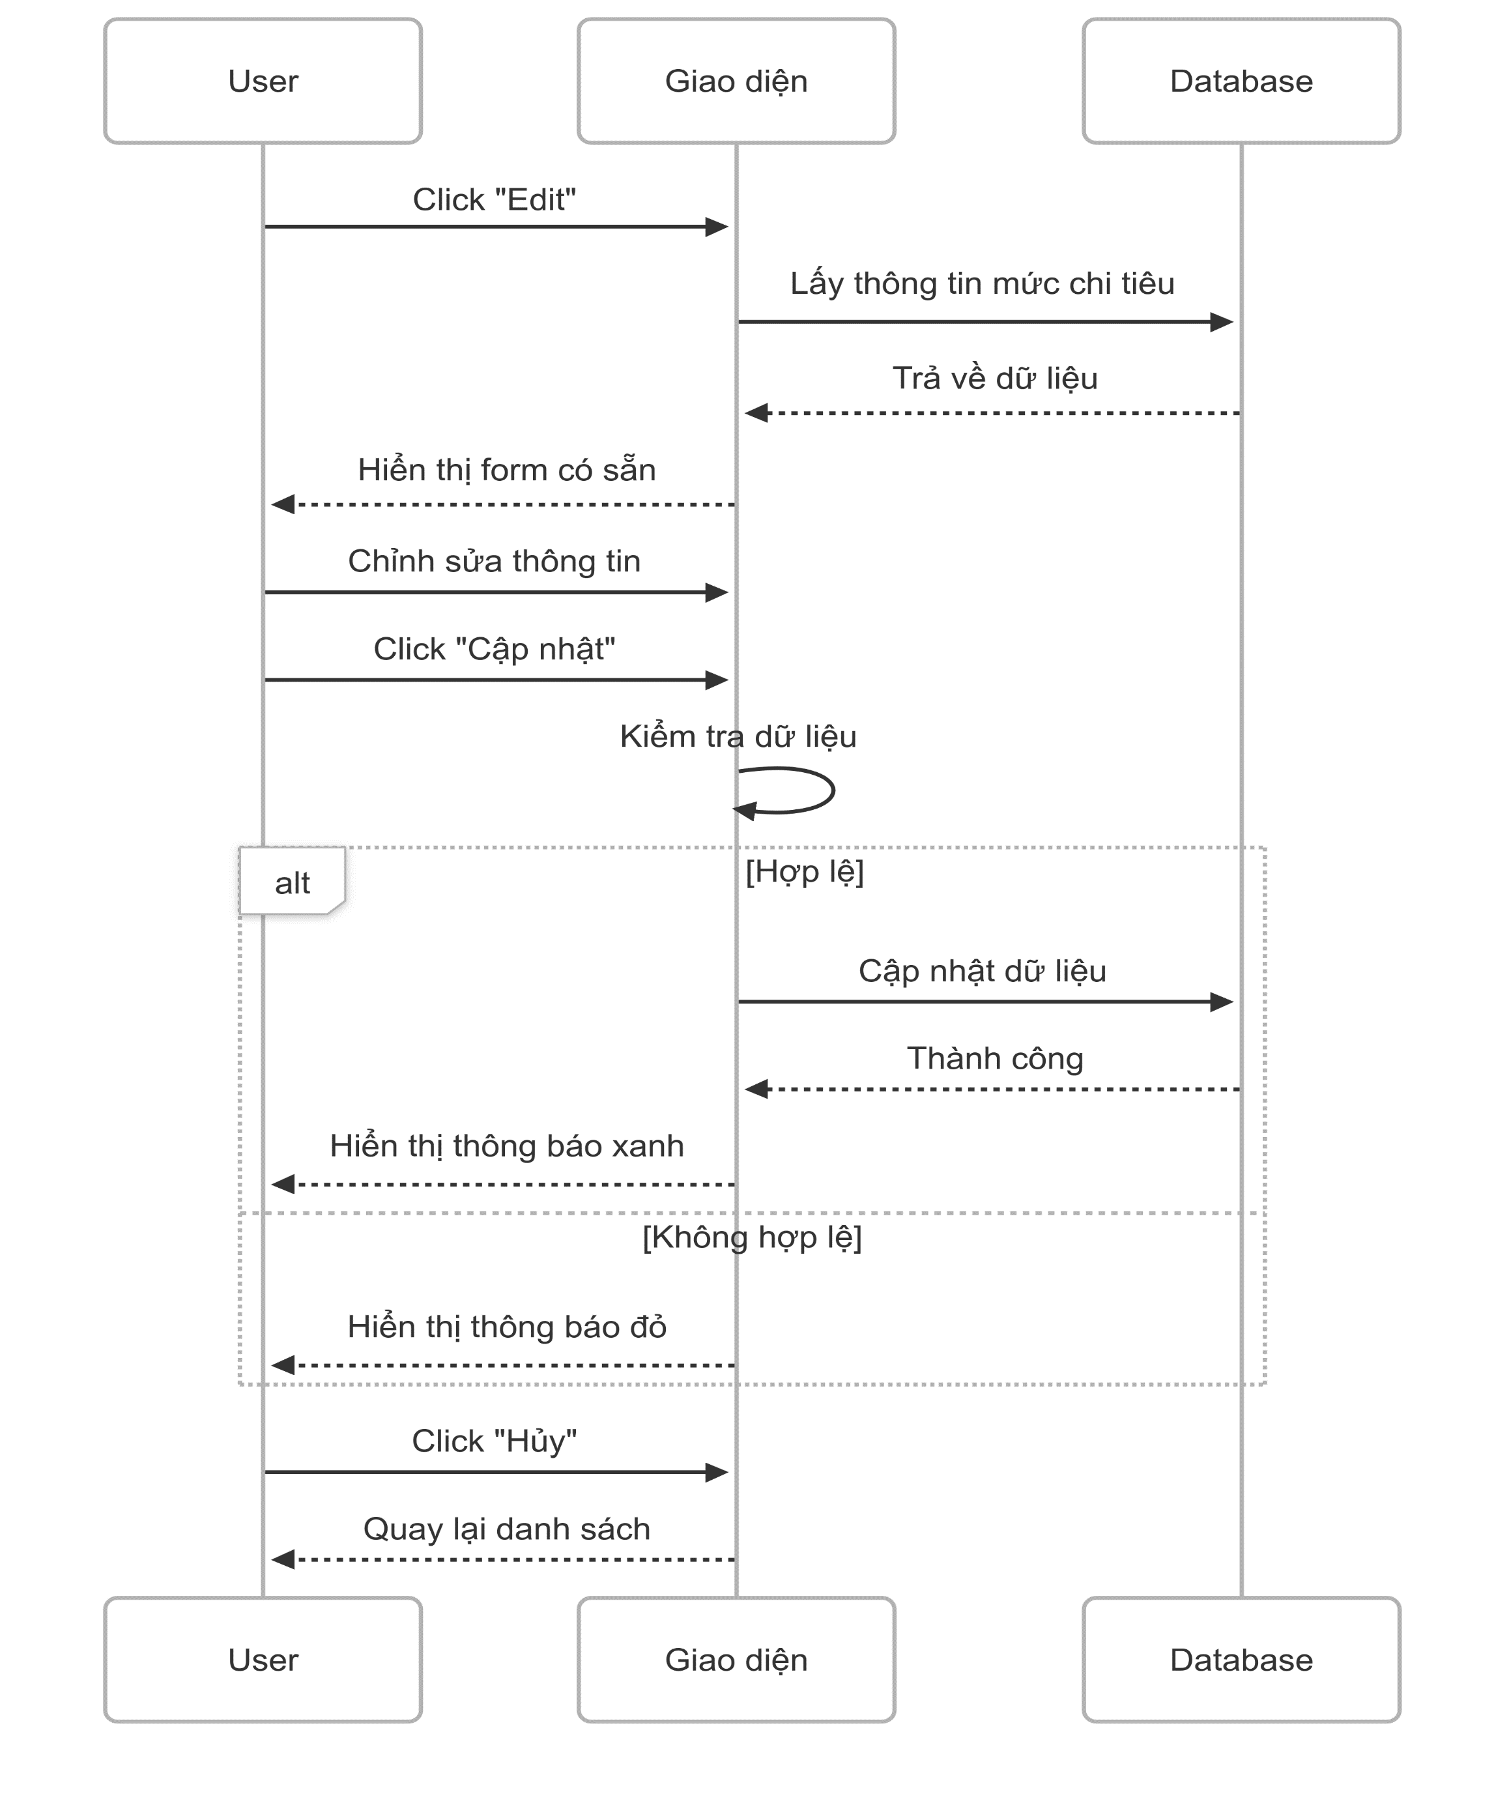

5. Main screen interaction

 |  |  | 1. Mở form cập nhật: Người dùng nhấn "Edit" Hệ thống lấy dữ liệu cũ và hiển thị lên form 2. Người dùng chỉnh sửa: Có thể sửa danh mục, số tiền, nguồn tiền, chu kỳ, ngày, ghi chú, trạng thái 3. Nhấn “Cập nhật”: Hệ thống kiểm tra dữ liệu có đầy đủ chưa (bắt buộc: danh mục, số tiền, nguồn tiền, ngày bắt đầu) Nếu thiếu → hiển thị lỗi Nếu đủ → cập nhật vào database → hiện thông báo “Cập nhật thành công” 4. Nhấn “Hủy”: Không lưu gì cả Quay lại trang danh sách 5. Thông báo: Thành công: màu xanh, tự ẩn sau vài giây Thất bại: màu đỏ, giữ lại form để sửa tiếp

Delete Spending limit
User System |  |  |  | Process |  | Screen ID |  |  | Screen Name | Created By | Created Date | Approved Date
 |  |  |  | Screen Design |  | SCR_US_003 |  |  | Delete Spending limit | Thịnh | 14/6/2025 | 14/6/2025

1. Overview
 | Tại màn hình người dùng có thể Delete mức chi tiêu

2. Screen Design
 | 2.1. Screen Detail Image

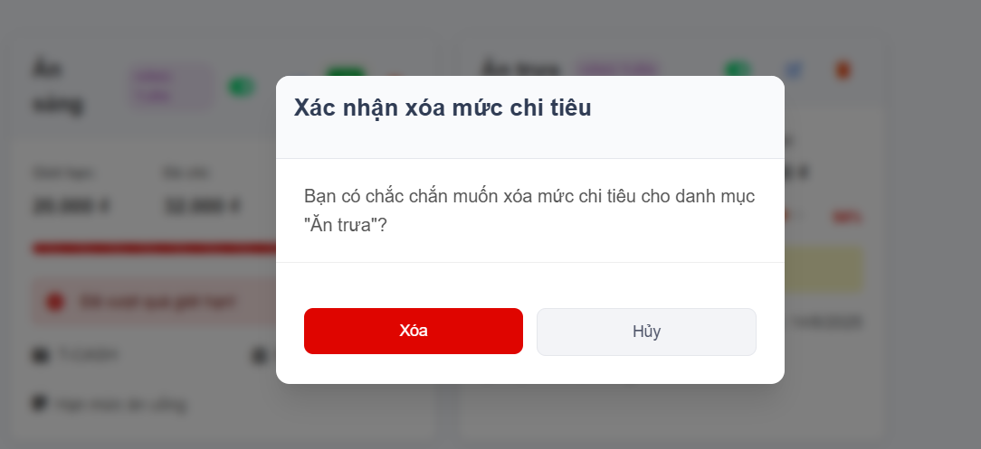

 |  | Screen item

 |  | Item | Display |  | Type |  | I/O | Operation
 |  | (1) | Heading |  | Label |  | O | Hiển thị ra tiêu đề của popup
 |  | (2) | Confirm Message |  | Label |  | O | Hiển thị ra nội dung xác nhận xóa
 |  | (3) | Button Delete |  | Button |  | I | Sau khi người dùng click vào nút này hệ thống sẽ gọi API tới backend để xóa data vào database nếu hợp lệ
 |  | (4) | Button Cancel |  | Button |  | I | Sau khi người dùng click vào nút này hệ thống sẽ tắt popup đi
 |  | (5) | Notification message |  | Text |  | O | Hiển thị thông báo xóa thành công

3. Activity Diagram

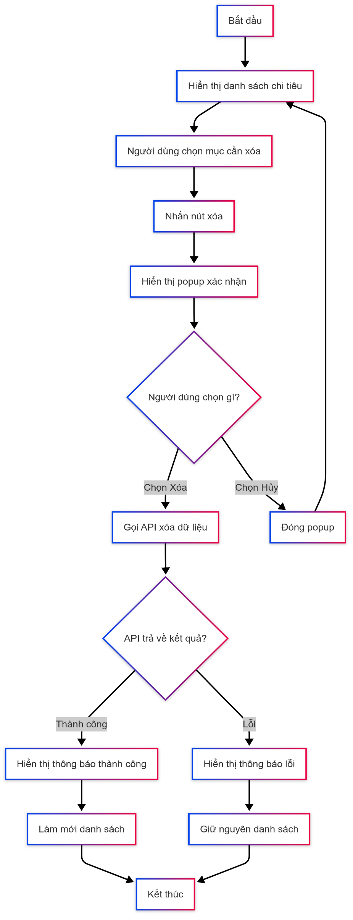

4. Sequence Diagram

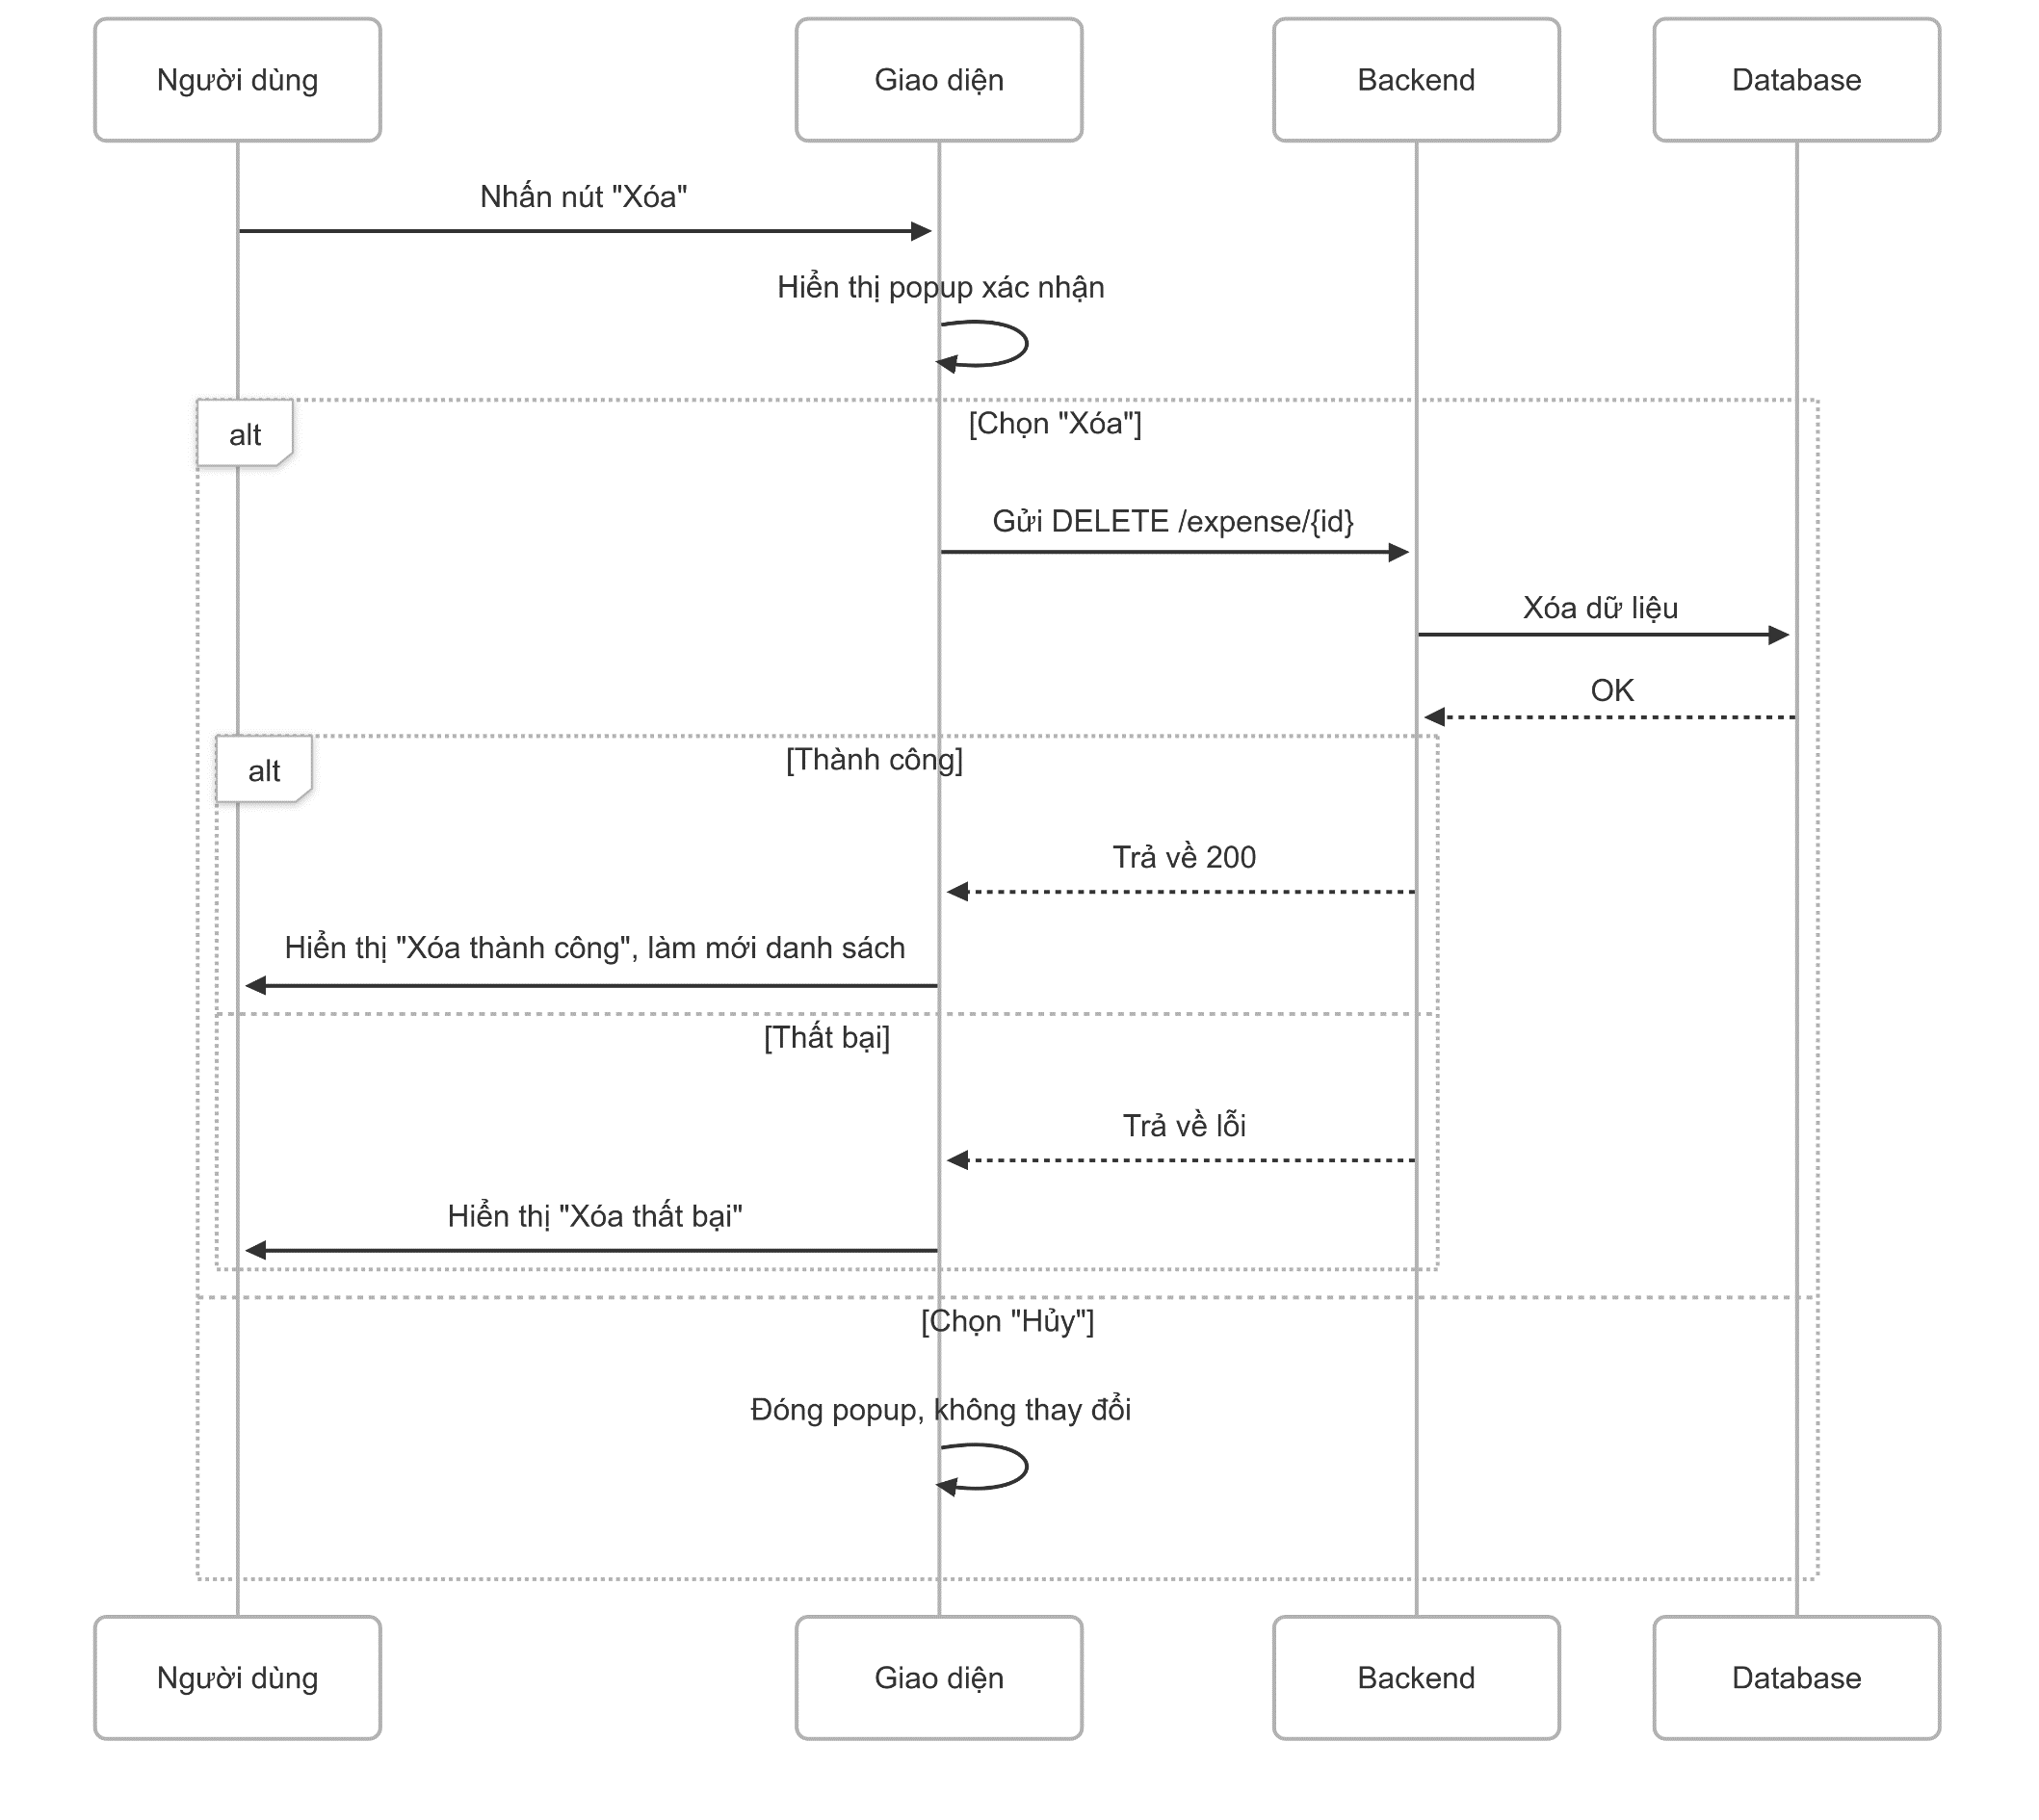

5. Main screen interaction

 |  |  | 1) Người dùng nhấn "Xóa" → Hiện popup xác nhận 2) Nếu chọn “Xóa” → Gửi yêu cầu xóa đến server → Server xóa khỏi database → Nếu thành công: hiện thông báo, làm mới danh sách → Nếu thất bại: hiện lỗi 3) Nếu chọn “Hủy” → Đóng popup, không làm gì

